상품제안서
소싱 웜베이비 미니 온풍기 | 상품코드: S02080

 |  |  |  |  |  |  | 02-713-8555 | www.synergygift.co.kr
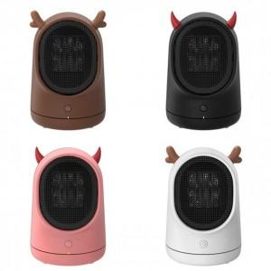 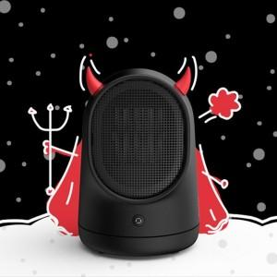 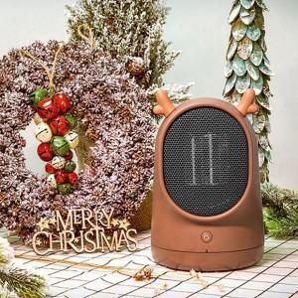

【상세/제작정보】 | 정격전압 : 220V - 60Hz / 소비전력 : 500W / 에너지소비효율등급 : 48,000원/월(가정) / 중량 : 1000g / 냉난방면적 : 8평

【인쇄/포장옵션】 | 레이저 / 포장지포장

【공급단가】 | 수량 | 30~ | 100~ | 500~ | 1,000~ | 3,000~
*VAT별도 | 단가 | 33,130원 | 31,900원 | 30,680원 | 29,450원 | 28,710원

【상품 URL】 | https://www.synergygift.co.kr:443/src/goods_detail.php?gdno=17063

